Sheet1
提 案 書

キャラクターフェイスタオル（D） |  | 参考上代 | ¥480 | 販売価格
 |  | （税別） |  | （税別）
【JAN】 | なし
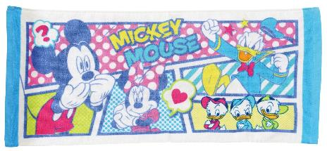 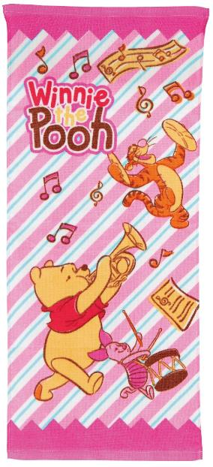 |  |  | 【商品番号】 6801 【本体サイズ】 340×800mm・86g 【パッケージサイズ】 280×175×13mm・90g 【個装形態】 ポリ袋入 【色・柄】 2種アソート 【材質】 コットン100% 【入数】 192 【商品説明】 夢の国のキャラクターのフェイスタオルこれで朝の洗顔も楽しくなるね 【備考】 並行輸入品のため媒体等での画像使用は不可です。 【生産国】 中国

